Feuil1
 | DOCUMENT INTERNE A NE PAS DIFFUSER

ELEMENTS DE DIMENSIONNEMENT |  |  |  | En rouge
 |  |  |  | valeurs par défaut
DURETE EAU BRUTE |  | °F
DURETE RESIDUELLE EA |  | °F |  | En vert
DUREE DU SERVICE |  | Heures |  | cumul EAF+EAC

EQUIPEMENTS | NBE APPAREILS | NBE CYCLE/JOUR | COEF FOISON.

EQUIPEMENTS | EAU ADOUCIE |  | EAU OSMOSEE
 | DEBIT en l/mn | VOL/CYCLE en l | DEBIT en l/mn | VOL/CYCLE en l
0
0
0
0
0

BILAN DES CONSOMMATIONS

EAU OSMOSEE
DEBIT MOYEN PRODUCTION OSMOSEUR | #DIV/0! | Litres/heure
PUISAGE BOUCLE EAU OSMOSEE | 0.0 | m3/h
VOLUME CONSOMME MAXIMUM EN 1 H | 0 | litres

EAU ADOUCIE
VOLUME RESINES CONSOMMEES | #DIV/0! | Litres/jour
DEBIT ANTENNE EAU ADOUCIE TH 5 | 0.0 | m3/h
DEBIT ADOUCISSEUR EAU ADOUCIE TH 0 | #DIV/0! | m3/h

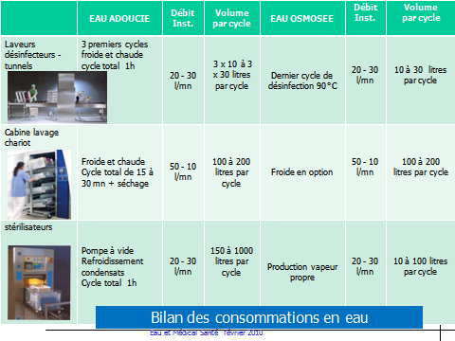
 |  |  |  |  | CALCULS INTERMEDIAIRES
 |  |  |  |  | VOLUME TOTAL EAU OSMOSEE | 0 | Litres
 |  |  |  |  | VOLUME EAU ADOUCIE POUR RO | 0 | Litres
 |  |  |  |  | VOLUME EAU ADOUCIE TH 5 | 0 | Litres
 |  |  |  |  | VOLUME TOTAL EA TH 5 + TH 0 | 0 | Litres

 |  |  |  |  | VOLUME RESINE POUR RO (TH 0) | 0 | Litres
 |  |  |  |  | VOLUME RESINES EA TH 5 | #DIV/0! | Litres

